상품제안서
고속충전 대용량 보조배터리 30,000mAh | 상품코드: S30565

 |  |  |  |  |  |  | 02-713-8555 | www.synergygift.co.kr
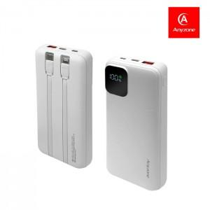

【상세/제작정보】 | PD, QC3.0

【인쇄/포장옵션】 | 실크, 레이저, 풀칼라 / 포장지포장

【공급단가】 | 수량 | 10~ | 100~ | 300~ | 500~ | 1,000~
*VAT별도 | 단가 | 36,040원 | 34,100원 | 32,440원 | 31,600원 | 31,050원

【상품 URL】 | https://www.synergygift.co.kr:443/src/goods_detail.php?gdno=30565

